Ordem de Serviço
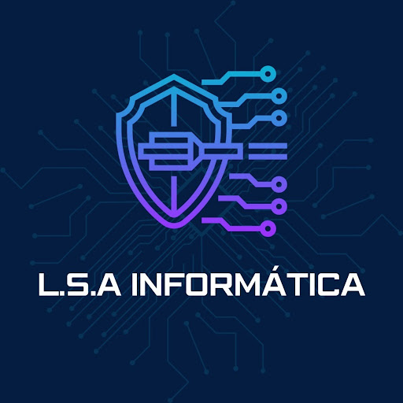

Telefone: (47) 9 9733-1906 | E-mail: lsainfo.informatica@gmail.com
Data | Cliente | Código Cliente | Telefone | Data de Entrega
2026-05-08 | Sandra Vilasante | C033 | (47) 99660-0320 | 2026-05-08

Código | Serviço | Qtd | Valor Unitário (R$) | Subtotal (R$)
S028 | Suporte Técnico | 1 | R$ 60.00 | R$ 60.00

D002 | Pagamento via PIX | 1 | 2% | R$ 1.20

D003 | Datas comemorativas (Dia das Mães) | 1 | 7% | R$ 4.28

Total |  |  |  | R$ 60.00
Desconto |  |  |  | R$ 5.48
Total Final (R$): |  |  |  | R$ 54.52

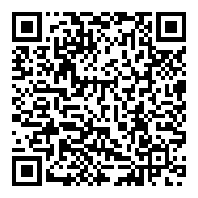
 | PAGAMENTO VIA PIX (47) 997956534 (Lucas Souza do Amarante)

Observações:
REALIZADAS AS CONFIGURAÇÕES DE E-MAIL MICROSOFT E GMAIL, COMO SOLICITADO.

